Накладная-№3
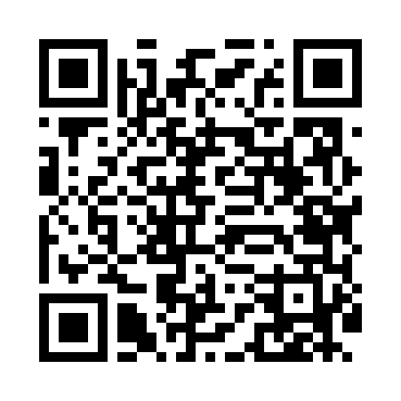
Номер товарно-транспортной накладной: |  |  | Торговый представитель: Amriyev Muhammad
Поставщик: Toshkent falcon fly 2 |  |  | Телефон торгового представителя: +998972880505
Дата отгрузки: 11.11.2025 |  |  | Контрагент: """" Klient
Дата консигнации: |  |  | Адрес:
Доставщик: |  |  | Телефон:
Телефон доставщика:
Время заказа: 11.11.2025 11:39:44
№ | Штрих-код | Название товаров (работ,услуг) | Количество | Количество в кейсе | Цена | Сумма
 |  |  | 16 |  |  | 354.2
1 | 2019070576849 | Металический Бак 50cm 50L (4,2 mm) DB-6-36 | 1 | 1 шт. | 28 | 28
2 | 6987163543060 | Кастрюля металлическая из коррозионностойкой стали 70L (4 mm) 45CM XP-30-6 | 1 | 1 шт. | 27 | 27
3 | 6987163543077 | Кастрюля металлическая из коррозионностойкой стали 100L (4 mm) 50CM XP-30-7 | 1 | 1 шт. | 35.10 | 35.10
4 | 2010159033628 | Металический Бак 40cm 30L (4,2 mm) DB-6-34 | 1 | 1 шт. | 20 | 20
5 | 6987163543084 | Кастрюля металлическая из коррозионностойкой стали 50L (2,5 mm) 40CM XP-30-8 | 1 | 1 шт. | 18 | 18
6 | 6987163543015 | Кастрюля металлическая из коррозионностойкой стали 15L (2,5 mm) 30CM XP-30-1 | 1 | 1 шт. | 9 | 9
7 | 6987163543022 | Кастрюля металлическая из коррозионностойкой стали 20L (2,5 mm) 35CM XP-30-2 | 1 | 1 шт. | 12 | 12
8 | 2010311507363 | Металический Бак 45cm 70L (3,2 mm) DB-6-42 | 1 | 1 шт. | 23.60 | 23.60
9 | 6987163543091 | Кастрюля металлическая из коррозионностойкой стали 70L (2,5 mm) 45CM XP-30-9 | 1 | 1 шт. | 24 | 24
10 | 6987163543046 | Кастрюля металлическая из коррозионностойкой стали 40L (2,5 mm) 45CM XP-30-4 | 1 | 1 шт. | 20 | 20
11 | 2017620766306 | Металический Бак 50cm 95L (3,2 mm) DB-6-43 | 1 | 1 шт. | 33 | 33
12 | 2018210268293 | Металический Бак Металический Бак 40cm (3,2 m m) 50L DB-6-41 | 1 | 1 шт. | 21 | 21
13 | 2015959185805 | Металический Бак 50cm 50L (3,2 mm) DB-6-38 | 1 | 1 шт. | 21.10 | 21.10
14 | 2010880489213 | Металический Бак 45cm 40L (4,2 mm) DB-6-35 | 1 | 1 шт. | 21.20 | 21.20
15 | 2019485853924 | Металический Бак 45cm 40L (3,2 mm) DB-6-37 | 1 | 1 шт. | 20.20 | 20.20
16 | 2011543429072 | Металический Бак 40cm 50L (4,2 mm) DB-6-31 | 1 | 1 шт. | 21 | 21
Итого: 354.2$|->UZS: 4,427,500.00

